con
Turma: | COLÉGIO ESTADUAL DE TEMPO INTEGRAL DE BARRA DO CHOÇA
EMMAT3C MATUTINO | Educação para a esperança e transformação!
 | RESULTADO PARCIAL DE DESEMPENHO DE ALUNOS
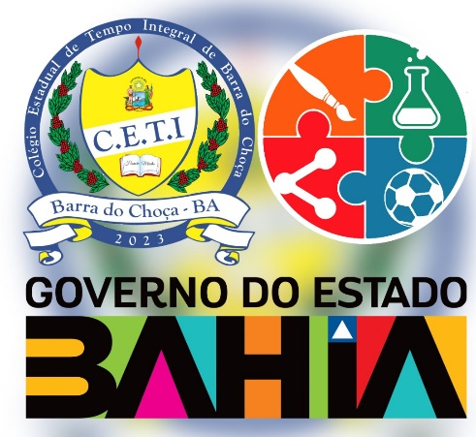 | ARTE | BIOLOGIA | EDUCACAO FISICA | ELETIVA | FILOSOFIA | FISICA | GEOGRAFIA | HISTORIA | HISTÓRIAS QUE EU ESQUECI DE LEMBRAR | LINGUA INGLESA | LINGUA PORTUGUESA | LITERATURA DE MEUS ANCESTRAIS | MATEMATICA | MEU CORPO NO MUNDO | PROJETO DE VIDA | QUIMICA | SOCIOLOGIA | SITUAÇÃO

